4.F.EvMort_Recto_H_26
FUENTE | Fuente: Estadística de defunciones según la causa de muerte, INE.
ELABORACION | Elaboración: Unidad Técnica de Informe de Estado de Salud y Registros.
TIT LARGO | Tumor maligno de recto, porción rectosigmoide y ano. Evolución anual de la mortalidad en hombres. Tasas estandarizadas (por 100.000). Comunidad de Madrid y España, 1980-2024
TIT CORTO | Evolución anual de la mortalidad por tumor maligno de recto, porción rectosigmoide y ano en hombres

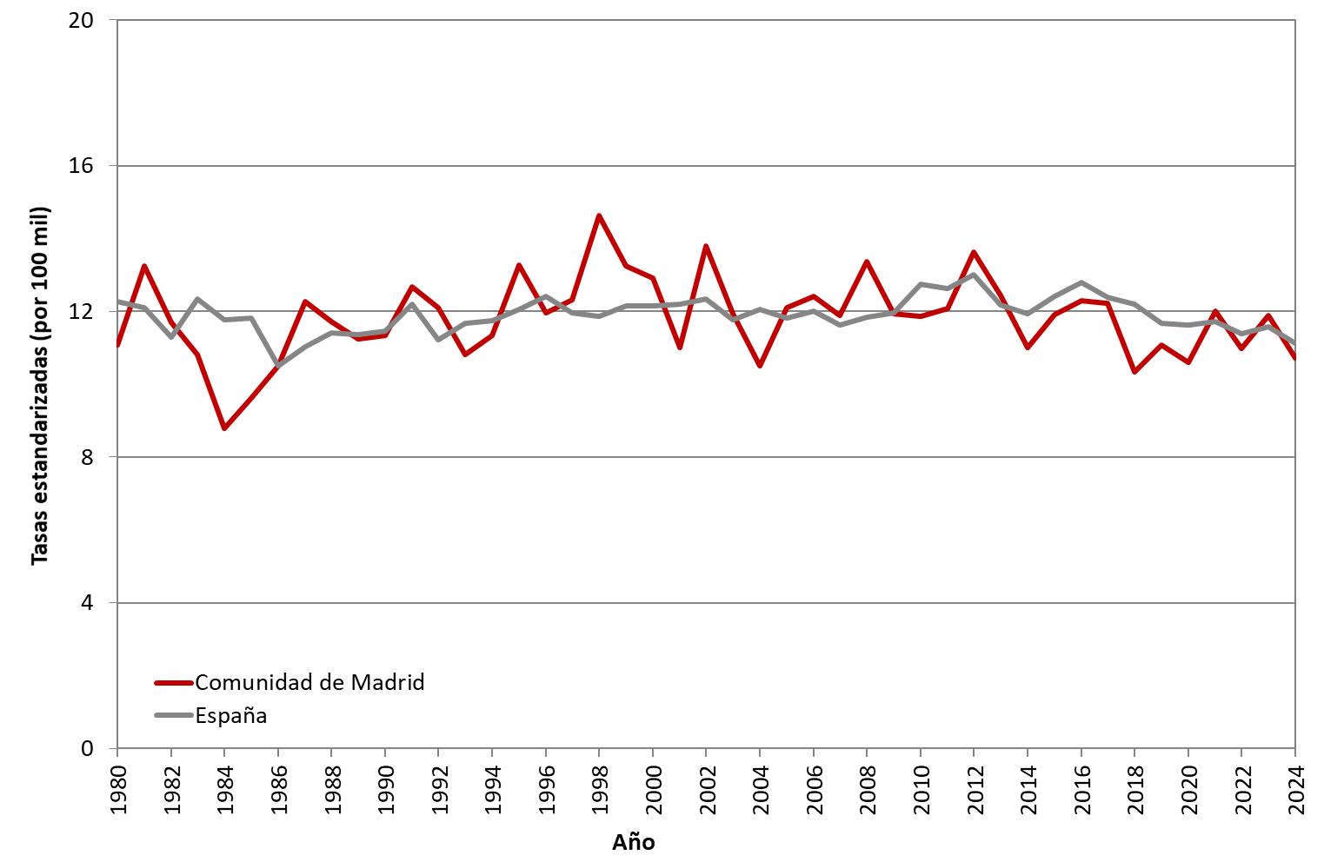

 | DATOS

 | AÑO | HOMBRES | HOMBRES
 |  | Comunidad de Madrid | España
 | 1980 | 11.08 | 12.26
 | 1981 | 13.25 | 12.11
 | 1982 | 11.69 | 11.30
 | 1983 | 10.81 | 12.35
 | 1984 | 8.78 | 11.76
 | 1985 | 9.61 | 11.82
 | 1986 | 10.50 | 10.50
 | 1987 | 12.27 | 11.02
 | 1988 | 11.73 | 11.42
 | 1989 | 11.25 | 11.36
 | 1990 | 11.35 | 11.47
 | 1991 | 12.68 | 12.19
 | 1992 | 12.11 | 11.21
 | 1993 | 10.82 | 11.67
 | 1994 | 11.35 | 11.75
 | 1995 | 13.27 | 12.05
 | 1996 | 11.95 | 12.41
 | 1997 | 12.31 | 11.96
 | 1998 | 14.64 | 11.87
 | 1999 | 13.24 | 12.16
 | 2000 | 12.92 | 12.14
 | 2001 | 11.01 | 12.21
 | 2002 | 13.80 | 12.34
 | 2003 | 11.93 | 11.77
 | 2004 | 10.51 | 12.05
 | 2005 | 12.11 | 11.82
 | 2006 | 12.42 | 12.00
 | 2007 | 11.89 | 11.62
 | 2008 | 13.36 | 11.83
 | 2009 | 11.94 | 11.97
 | 2010 | 11.87 | 12.75
 | 2011 | 12.08 | 12.63
 | 2012 | 13.63 | 13.00
 | 2013 | 12.43 | 12.18
 | 2014 | 11.01 | 11.94
 | 2015 | 11.90 | 12.41
 | 2016 | 12.29 | 12.79
 | 2017 | 12.21 | 12.39
 | 2018 | 10.34 | 12.21
 | 2019 | 11.08 | 11.68
 | 2020 | 10.60 | 11.64
 | 2021 | 12.02 | 11.73
 | 2022 | 10.98 | 11.38
 | 2023 | 11.90 | 11.57
 | 2024 | 10.72 | 11.14

